상품제안서
아이리버 키라노 블루투스 키재기 | 상품코드: S26700

 |  |  |  |  |  |  | 02-713-8555 | www.synergygift.co.kr
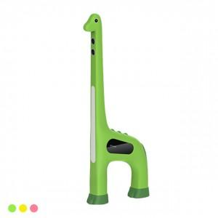 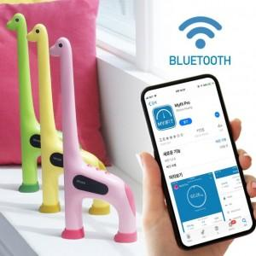

【상세/제작정보】 | 내 아이의 성장모습을 스마트하게 관리

【인쇄/포장옵션】 | 레이저 / 포장지포장

【공급단가】 | 수량 | 20~ | 100~ | 300~ | 500~ | 1,000~
*VAT별도 | 단가 | 37,800원 | 36,400원 | 35,000원 | 33,600원 | 32,760원

【상품 URL】 | https://www.synergygift.co.kr:443/src/goods_detail.php?gdno=26700

